상품제안서
차량용 맥세이프 고속무선충전기 UMWH-CARMF6 | 상품코드: S26740

 |  |  |  |  |  |  | 02-713-8555 | www.synergygift.co.kr
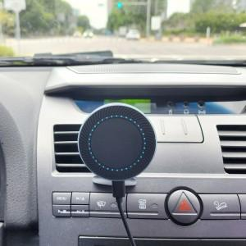 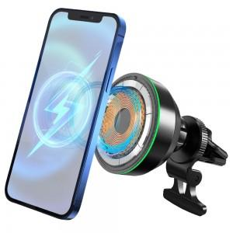 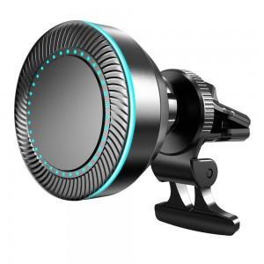

【상세/제작정보】

【인쇄/포장옵션】 | 레이저 / 포장지포장

【공급단가】 | 수량 | 30~ | 100~ | 500~ | 1,000~ | 2,000~
*VAT별도 | 단가 | 29,450원 | 28,360원 | 27,270원 | 26,180원 | 25,520원

【상품 URL】 | https://www.synergygift.co.kr:443/src/goods_detail.php?gdno=26740

